계산작업
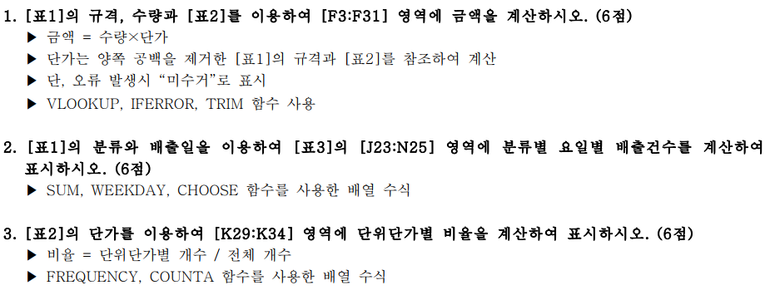
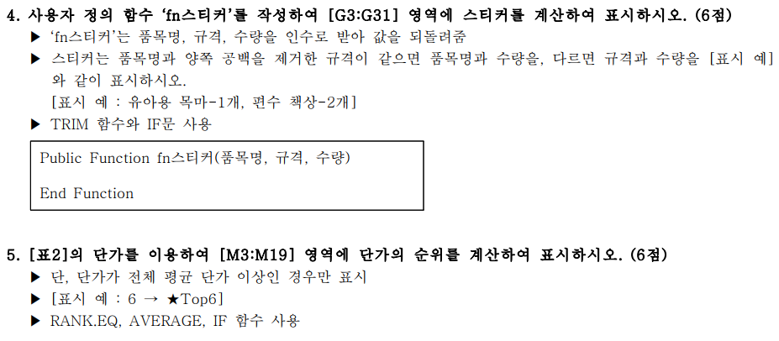
[표1] |  |  |  |  |  |  | [표2] 단가표
분류 | 품목명 | 규격 | 수량 | 배출일 | 금액 | 스티커 | 분류 | 품목명 | 규격 | 단가 | 순위
유아아동류 | 유아용 목마 | 유아용 목마 | 1 | 2022-05-03 | 2,000 | 유아용 목마-1개 | 스포츠류 | 헬스기구 | 5kg 이상 헬스기구 | 6,000 | ★Top6
가구류 | 책상 | 편수 책상 | 2 | 2022-05-02 | 8,000 | 편수 책상-2개 | 스포츠류 | 헬스기구 | 5kg 이하 헬스기구 | 4,000
가구류 | 책꽂이 | 2단이하 책장 | 1 | 2022-05-10 | 2,000 | 2단이하 책장-1개 | 스포츠류 | 헬스자전거 | 헬스자전거 | 4,000
가구류 | 책꽂이 | 3단이상 책장 | 1 | 2022-05-16 | 3,000 | 3단이상 책장-1개 | 스포츠류 | 런닝머신 | 런닝머신 | 18,000 | ★Top1
가구류 | 침대 | 1인용 침대 | 1 | 2022-05-12 | 13,000 | 1인용 침대 -1개 | 유아아동류 | 유모차 | 1인용 유모차 | 2,000
가구류 | 침대 | 2인용 침대 | 4 | 2022-05-27 | 68,000 | 2인용 침대-4개 | 유아아동류 | 유모차 | 2인용 유모차 | 3,000
가구류 | 가구류 | 편수 책상 | 1 | 2022-05-09 | 4,000 | 편수 책상-1개 | 유아아동류 | 인형, 장난감 | 인형, 장난감 개당 | 1,000
유아아동류 | 유모차 | 2인용 유모차 | 4 | 2022-05-18 | 12,000 | 2인용 유모차-4개 | 유아아동류 | 유아용 목마 | 유아용 목마 | 2,000
유아아동류 | 인형, 장난감 | 인형, 장난감 개당 | 1 | 2022-05-09 | 1,000 | 인형, 장난감 개당-1개 | 유아아동류 | 유아용 자동차 | 유아용 자동차 | 2,000
스포츠류 | 헬스자전거 | 헬스자전거 | 3 | 2022-05-12 | 12,000 | 헬스자전거-3개 | 가구류 | 책상 | 양수 책상 | 7,000 | ★Top5
가구류 | 침대 | 1인용 매트리스만 | 4 | 2022-05-25 | 20,000 | 1인용 매트리스만 -4개 | 가구류 | 책상 | 편수 책상 | 4,000
유아아동류 | 유아용 자동차 | 유아용 자동차 | 4 | 2022-05-13 | 8,000 | 유아용 자동차-4개 | 가구류 | 책꽂이 | 2단이하 책장 | 2,000
가구류 | 책꽂이 | 3단이상 책장 | 5 | 2022-05-23 | 15,000 | 3단이상 책장-5개 | 가구류 | 책꽂이 | 3단이상 책장 | 3,000
가구류 | 침대 | 1인용 침대 | 1 | 2022-05-19 | 13,000 | 1인용 침대-1개 | 가구류 | 침대 | 1인용 침대 | 13,000 | ★Top3
가구류 | 가구류 | 편수 책상 | 1 | 2022-05-06 | 4,000 | 편수 책상-1개 | 가구류 | 침대 | 2인용 침대 | 17,000 | ★Top2
유아아동류 | 유아용 자동차 | 유아용 자동차 | 1 | 2022-05-27 | 2,000 | 유아용 자동차-1개 | 가구류 | 침대 | 1인용 매트리스만 | 5,000
가구류 | 책상 | 양수 | 5 | 2022-05-19 | 미수거 | 양수-5개 | 가구류 | 침대 | 2인용 매트리스만 | 8,000 | ★Top4
가구류 | 침대 | 2인용 침대 | 1 | 2022-05-16 | 17,000 | 2인용 침대-1개
가구류 | 침대 | 1인용 매트리스만 | 5 | 2022-05-25 | 25,000 | 1인용 매트리스만-5개 | [표3] 분류별 요일별 배출건수
스포츠류 | 헬스기구 | 5kg 이상 헬스기구 | 4 | 2022-05-23 | 24,000 | 5kg 이상 헬스기구-4개 | 분류 | 월 | 화 | 수 | 목 | 금
스포츠류 | 런닝머신 | 런닝머신 | 3 | 2022-05-23 | 54,000 | 런닝머신-3개 | 스포츠류 | 2 | 0 | 0 | 1 | 1
가구류 | 침대 | 1인용 | 4 | 2022-05-24 | 미수거 | 1인용-4개 | 유아아동류 | 1 | 1 | 1 | 1 | 2
가구류 | 책꽂이 | 2단이하 책장 | 1 | 2022-05-05 | 2,000 | 2단이하 책장-1개 | 가구류 | 7 | 4 | 2 | 4 | 2
유아아동류 | 유모차 | 1인용 유모차 | 5 | 2022-05-12 | 10,000 | 1인용 유모차-5개
가구류 | 책상 | 양수 책상 | 5 | 2022-05-02 | 35,000 | 양수 책상-5개 | [표4] 단위단가별 비율
가구류 | 가구류 | 편수 책상 | 3 | 2022-05-24 | 12,000 | 편수 책상-3개 | 단가 |  | 비율
가구류 | 책꽂이 | 2단이하 책장 | 3 | 2022-05-30 | 6,000 | 2단이하 책장-3개 | 0 이상 ~ | 1000 이하 | 6%
스포츠류 | 헬스기구 | 5kg 이하 헬스기구 | 4 | 2022-05-13 | 16,000 | 5kg 이하 헬스기구-4개 | 1001 이상 ~ | 3000 이하 | 35%
가구류 | 책꽂이 | 3단이상 책장 | 3 | 2022-05-31 | 9,000 | 3단이상 책장-3개 | 3001 이상 ~ | 5000 이하 | 24%
 |  |  |  |  |  |  | 5001 이상 ~ | 10000 이하 | 18%
 |  |  |  |  |  |  | 10001 이상 ~ | 15000 이하 | 6%
 |  |  |  |  |  |  | 15001 이상 ~ | 20000 이하 | 12%

분석작업-1
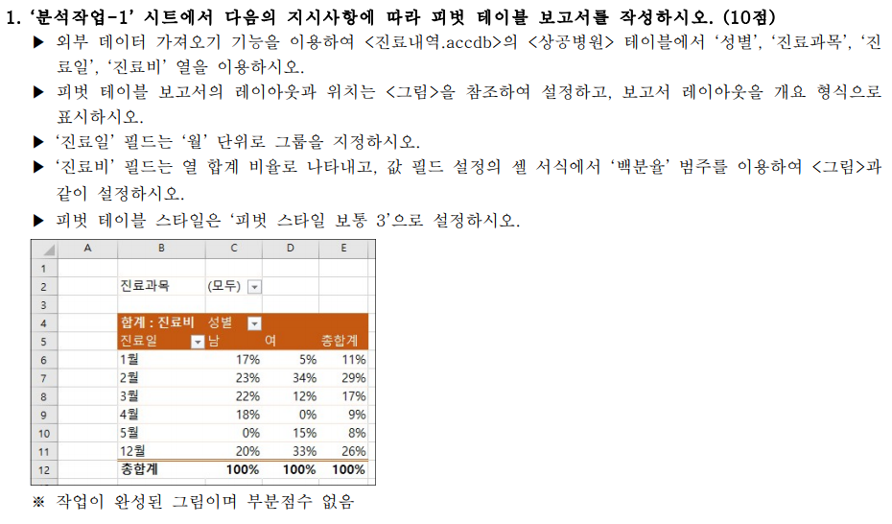
진료과목 | (모두)

합계 : 진료비 | 성별
개월(진료일) | 남 | 여 | 총합계
1월 | 17% | 5% | 11%
2월 | 23% | 34% | 29%
3월 | 22% | 12% | 17%
4월 | 18% | 0% | 9%
5월 | 0% | 15% | 8%
12월 | 20% | 33% | 26%
총합계 | 100% | 100% | 100%

기타작업-2
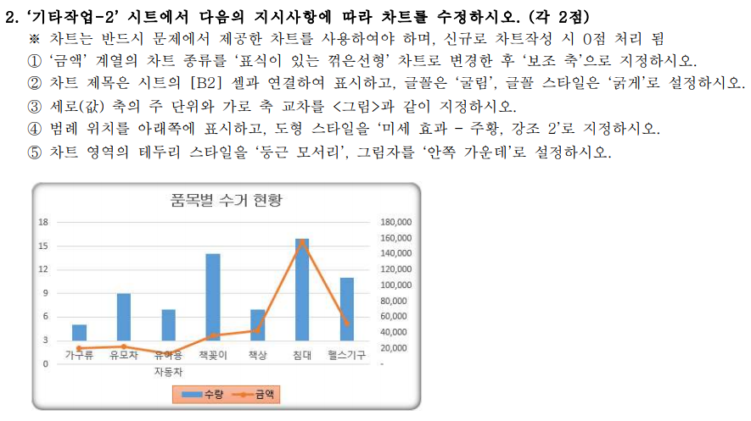
품목별 수거 현황
품목명 | 수량 | 금액
가구류 | 5 | 20,000
유모차 | 9 | 22,000
유아용 자동차 | 7 | 13,000
책꽂이 | 14 | 37,000
책상 | 7 | 43,000
침대 | 16 | 156,000
헬스기구 | 11 | 52,000

품목별 수거 현황

기타작업-3
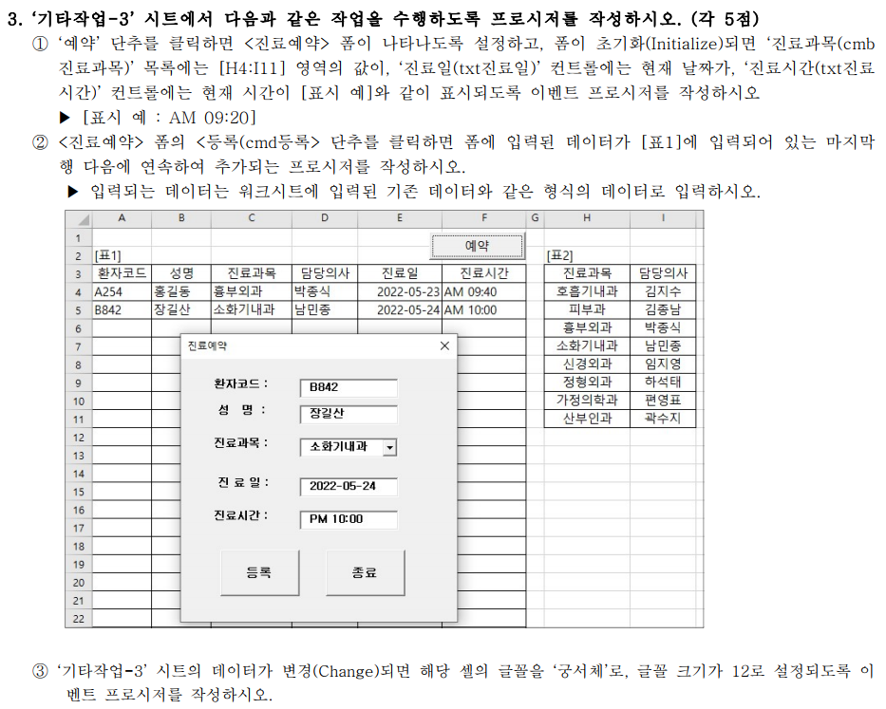
[표1] |  |  |  |  |  | [표2]
환자코드 | 성명 | 진료과목 | 담당의사 | 진료일 | 진료시간 | 진료과목 | 담당의사
A254 | 홍길동 | 흉부외과 | 박종식 | 2022-05-23 | AM 09:40 | 호흡기내과 | 김지수
B842 | 장길산 | 소화기내과 | 남민종 | 2022-05-24 | AM 10:00 | 피부과 | 김종남
 |  |  |  |  |  | 흉부외과 | 박종식
 |  |  |  |  |  | 소화기내과 | 남민종
 |  |  |  |  |  | 신경외과 | 임지영
 |  |  |  |  |  | 정형외과 | 하석태
 |  |  |  |  |  | 가정의학과 | 편영표
 |  |  |  |  |  | 산부인과 | 곽수지

